Sheet2
孤单客 | 手套
最萌大梨子 | 肩膀 手套 披风
盗贼 | 手套
贼爱你 | 手套
附魔缺失/不符合要求

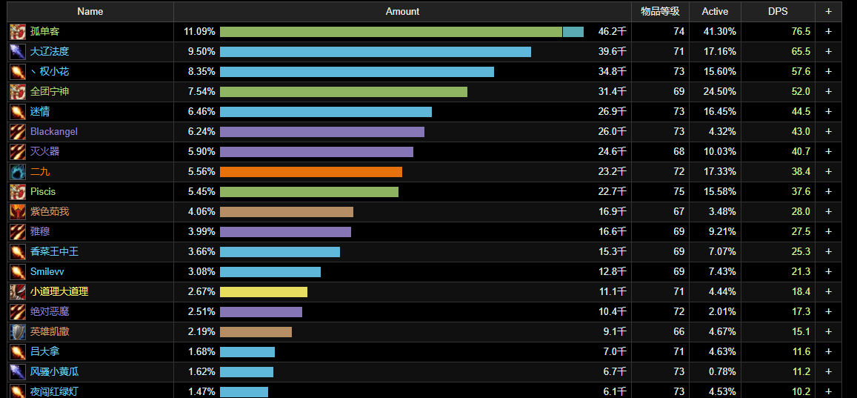

双子小怪伤害

